Arduino Interfaces
20 poliges Flachkabel zum Heizraum
17 poliges Rundkabel zum Heizraum
 |  |  |  |  | Pin |  | Pin
20 | Masse |  |  | TX | 1 |  | 30 | Vin
19 | BadTaster |  |  | RX | 2 |  | 29 | GND
18 | Masse |  |  | Reset | 3 |  | 28 | Reset
17 | (+5V) |  |  | GND | 4 |  | 27 | +5V
16 | Strom | Strom |  | D2 Int | 5 |  | 26 | ADC7 | SolEin
1 |  | Mzu | R1 | D3 | 6 | Arduino | 25 | ADC6 | Tkoll |  | A
2 |  | Mauf | R2 | D4 | 7 |  | 24 | ADC5(SCL) | Reserve |  | A
3 |  | FBHn Pumpe | R3 | D5 | 8 | MEMS | 23 | ADC4(SDA) | Reserve |  | A
4 |  | RADn Pumpe | R4 | D6 | 9 | Flash 32K (10K wr) | 22 | ADC3 | BrennEin |  | A
5 |  | Kn Pumpe | R5 | D7 | 10 | SRAM 2K | 21 | ADC2 | Ta (1wire)
6 |  | BRW Pumpe | R6 | D8 | 11 | EEPROM 1K (100K wr) | 20 | ADC1 | T2 (1wire
7 |  | Zirkulation Pumpe | R7 | D9 | 12 |  | 19 | ADC0
8 |  | Reserve | R8 | D10 | 13 |  | 18 | AREF |  | +5V 1wire
 |  |  |  | MOSI | 14 |  | 17 | +3,3V
10 | Masse |  |  | MISO | 15 |  | 16 | SCLK

 |  |  |  | SCLK |  | Master
 |  |  |  | MOSI
 |  |  |  | MISO
 |  |  |  |  |  | Raspi

Kabel | Inputs |  | Fühler

1 wire zum Büro | Außentemp. | Ta | 1 wire
1 wire in den Heizraum | Vorlauf Temp | Tv | 1 wire
 | Rücklauf Temp | Tr | 1 wire
 | Kessel Temp | Tk | 1 wire
 | Brauchwasser oben | Tbro | 1 wire
 | Brauchwasser unten | Tbru | 1 wire
 | Kollektor Temp | Tkoll | Analog 0-5V
 | Reserve

Pinout
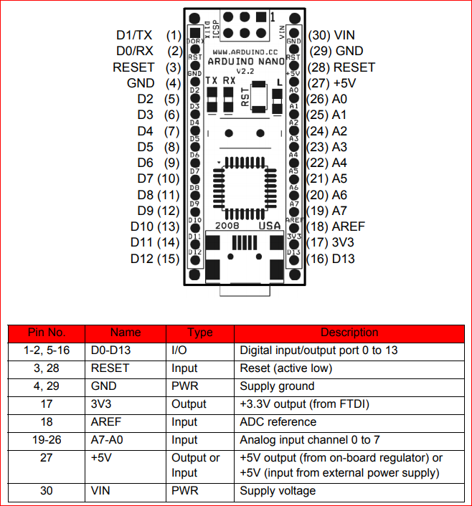
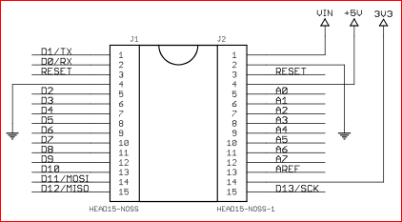
USB Interface

A0 ist unten !
A0 ist unten !
D2,D3 mit Interrupt

D11-13 SPI

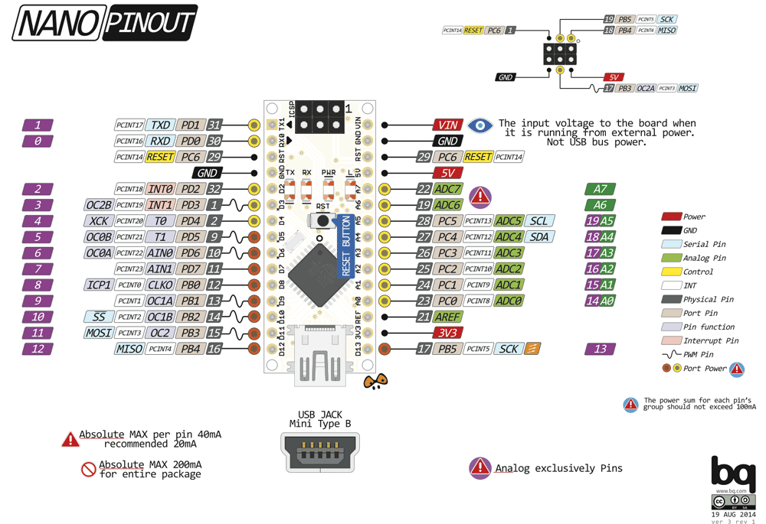

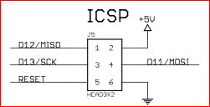

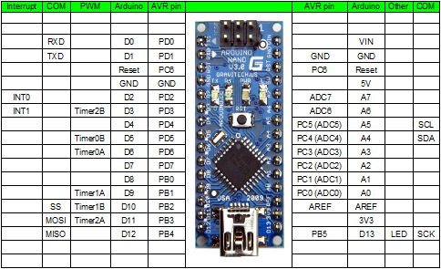

1
2
3
4
5
6
7
8
9
10
11
12
13
14
15
30
29
28
27
26
25
24
23
22
21
20
19
18
17
16

